Sheet1
 |  | Greedy |  | Best Improvement |  | First Improvement |  | CP-SAT |  | L2D |  | RL-GNN |  | ScheduleNet |  | JSSPENV |  |  | 10x10_gin+dghan_128000 | 20x10_gin+dghan_128000 | GIN |  | DGHAN |  | GIN + DGHAN |  | ramdon | best improvement
 |  | Gap (%) | Time (s) | Gap (%) | Time (s) | Gap (%) | Time (s) | Gap (%) | Time (s) | Gap (%) | Time (s) | Gap (%) | Time (s) | Gap (%) | Time (s) | Gap (%) | Time (s) | Time(s) | Gap (%) | Gap (%) | Gap (%) | Time (s) | Gap (%) | Time (s) | Gap (%) | Time (s) | Gap (%) | Gap (%)
Syn 10x10 | 500 | 6.52% |  | 5.78% |  | 5.86% |  | 0.0000% | 3600.0 | 22.31% | 0.2 | - | - | - | - | - | - | 0.8 | 4.08% | - | 4.57% | 0.7 | 4.71% | 0.7 | 4.08% | 0.8 | 6.476% | 3.534%
 | 1000 | 6.52% |  | 5.22% |  | 5.35% |  |  | 3600.0 |  |  |  |  |  |  |  |  | 1.6 | 3.36% | - | 3.93% | 1.4 | 4.06% | 1.5 | 3.36% | 1.6 | 5.425% | 3.144%
 | 2000 | 6.52% |  | 4.90% |  | 5.10% |  |  | 3600.0 |  |  |  |  |  |  |  |  | 3.2 | 2.88% | - | 3.10% | 2.9 | 3.38% | 3.0 | 2.88% | 3.2 | 4.642% | 3.129%
 | 5000 | 6.52% |  | 4.67% |  | 4.58% |  |  | 3600.0 |  |  |  |  |  |  |  |  | 7.9 | 2.24% | - | 2.63% | 6.3 | 2.84% | 6.6 | 2.24% | 7.9
Syn 15x10 | 500 |  |  |  |  |  |  | 0.0000% | 3600.0 |  |  | - | - | - | - | - | -
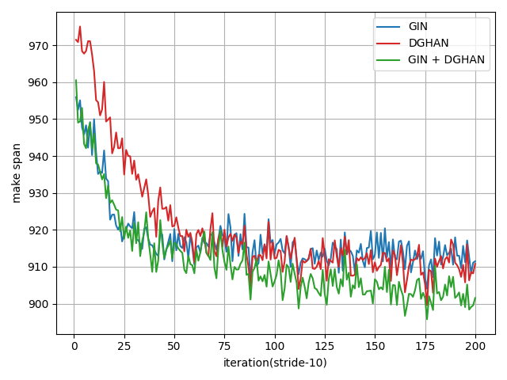
 | 1000 |  |  |  |  |  |  |  | 3600.0
 | 2000 |  |  |  |  |  |  |  | 3600.0
 | 5000 |  |  |  |  |  |  |  | 3600.0
Syn 15x15 | 500 |  |  |  |  |  |  | 0.0000% | 3600.0 | 26.70% | 0.4 | - | - | - | - | - | - |  |  |  |  |  |  |  |  |  | 12.646% | 6.853%
 | 1000 |  |  |  |  |  |  |  | 3600.0 |  |  |  |  |  |  |  |  |  |  |  |  |  |  |  |  |  | 11.616% | 6.160%
 | 2000 |  |  |  |  |  |  |  | 3600.0 |  |  |  |  |  |  |  |  |  |  |  |  |  |  |  |  |  | 10.414% | 5.860%
 | 5000 |  |  |  |  |  |  |  | 3600.0
Syn 20x10 | 500 |  |  |  |  |  |  | 0.0000% | 3600.0 |  |  | - | - | - | - | - | -
 | 1000 |  |  |  |  |  |  |  | 3600.0
 | 2000 |  |  |  |  |  |  |  | 3600.0
 | 5000 |  |  |  |  |  |  |  | 3600.0
Syn 20x15 | 500 |  |  |  |  |  |  | 0.0000% | 3600.0 |  |  | - | - | - | - | - | -
 | 1000 |  |  |  |  |  |  |  | 3600.0
 | 2000 |  |  |  |  |  |  |  | 3600.0
 | 5000 |  |  |  |  |  |  |  | 3600.0

Tai 15x15 | 500 |  |  | 12.32% |  | 12.71% |  | 0.0081% | 3600.0 | 26.70% | 0.4 | 17.10% | - | 15.30% | - | - | - | 3.4 | 9.55% | 8.68% |  |  |  |  |  |  | 13.689% | 7.506%
 | 1000 |  |  | 11.20% |  | 11.86% |  |  | 3600.0 |  |  |  |  |  |  |  |  | 6.6 | 8.59% | 8.14% |  |  |  |  |  |  | 12.393% | 6.292%
 | 2000 |  |  | 11.20% |  | 11.50% |  |  | 3600.0 |  |  |  |  |  |  |  |  | 13.1 | 7.14% | 7.41% |  |  |  |  |  |  | 10.504% | 5.333%
 | 5000 |  |  | 10.35% |  | 10.46% |  |  | 3600.0 |  |  |  |  |  |  |  |  | 32.7 | 6.17% | 5.99%
Tai 20x15 | 500 |  |  | 15.58% |  | 16.55% |  | 0.2114% | 3600.0 | 26.01% | 0.6 | 20.20% | - | 19.40% | - | - | - | 4.0 | 12.33% | 11.85% |  |  |  |  |  |  | 14.166% | 9.558%
 | 1000 |  |  | 15.44% |  | 15.38% |  |  | 3600.0 |  |  |  |  |  |  |  |  | 7.9 | 11.32% | 10.53% |  |  |  |  |  |  | 13.077% | 9.080%
 | 2000 |  |  | 14.65% |  | 14.91% |  |  | 3600.0 |  |  |  |  |  |  |  |  | 15.8 | 9.96% | 9.05% |  |  |  |  |  |  | 11.610% | 8.021%
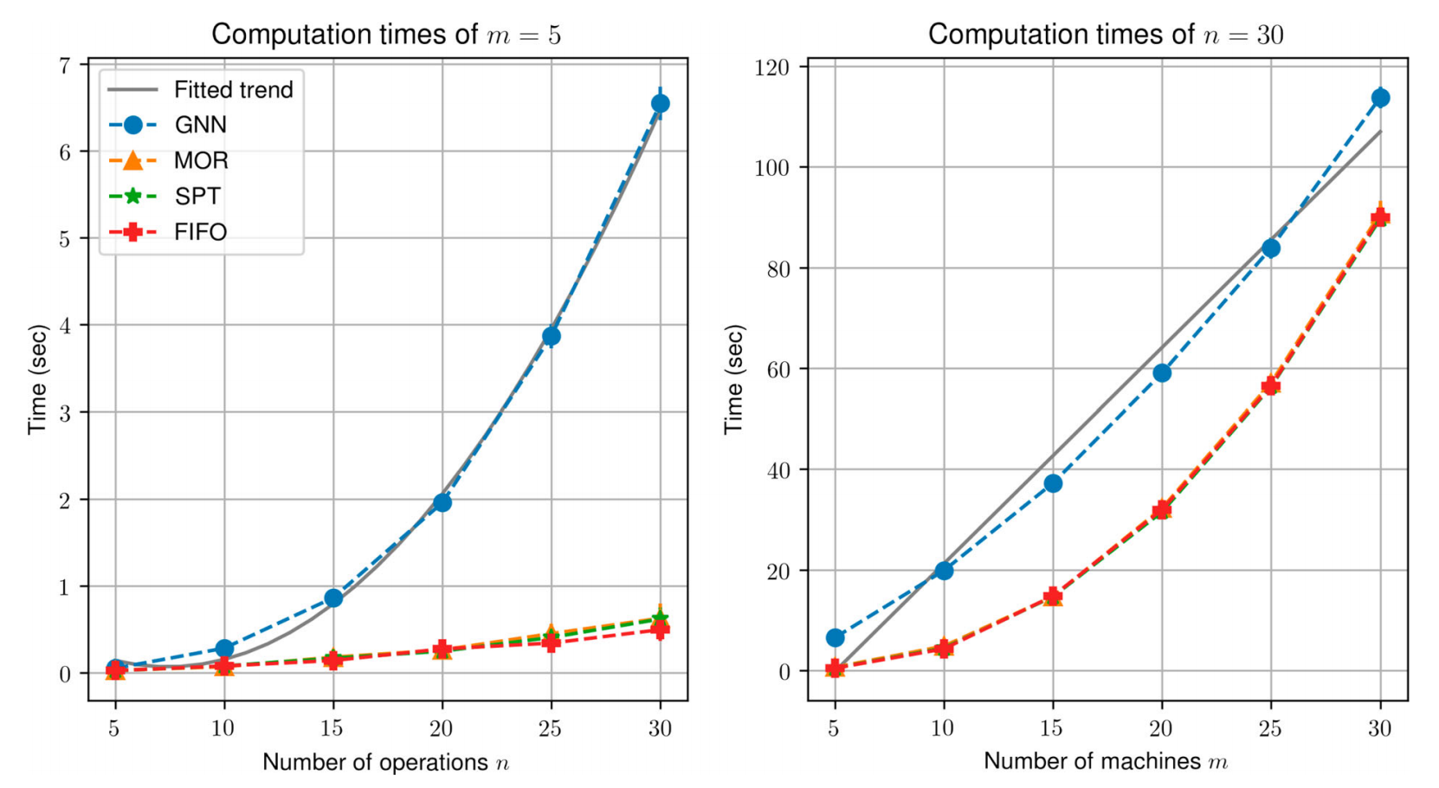
 | 5000 |  |  | 13.13% |  | 14.08% |  |  | 3600.0 |  |  |  |  |  |  |  |  | 39.4 | 8.69% | 7.98%
Tai 20x20 | 500 |  |  | 14.19% |  | 14.89% |  | 0.7009% | 3600.0 | 30.22% | 0.9 | 22.80% | - | 17.20% | - | - | - | 4.9 | 12.96% | 12.84% |  |  |  |  |  |  | 15.981% | 9.504%
 | 1000 |  |  | 14.19% |  | 14.09% |  |  | 3600.0 |  |  |  |  |  |  |  |  | 9.8 | 11.63% | 11.19% |  |  |  |  |  |  | 14.761% | 8.152%
 | 2000 |  |  | 12.95% |  | 13.79% |  |  | 3600.0 |  |  |  |  |  |  |  |  | 19.6 | 10.25% | 10.56% |  |  |  |  |  |  | 14.279% | 7.955%
 | 5000 |  |  | 12.80% |  | 12.56% |  |  | 3600.0 |  |  |  |  |  |  |  |  | 48.8 | 8.98% | 9.57%
Tai 30x15 | 500 |  |  | 18.79% |  | 18.61% |  | 2.0515% | 3600.0 | 31.65% | 1.1 | 18.90% | - | 18.00% | - | - | - | 5.4 | 15.88% | 14.42% |  |  |  |  |  |  | 16.159% | 15.016%
 | 1000 |  |  | 17.81% |  | 18.20% |  |  | 3600.0 |  |  |  |  |  |  |  |  | 10.8 | 13.11% | 12.19% |  |  |  |  |  |  | 14.202% | 12.244%
 | 2000 |  |  | 16.91% |  | 17.30% |  |  | 3600.0 |  |  |  |  |  |  |  |  | 21.6 | 10.54% | 10.61% |  |  |  |  |  |  | 12.236% | 13.045%
 | 5000 |  |  | 16.13% |  | 16.16% |  |  | 3600.0 |  |  |  |  |  |  |  |  | 53.8 | 9.22% | 8.54%
Tai 30x20 | 500 |  |  | 21.64% |  | 22.00% |  | 2.9730% | 3600.0 | 33.11% | 1.8 | 25.40% | - | 18.70% | - | 13.08% | 600.0 | 6.8 | 18.66% | 18.98% |  |  |  |  |  |  | 21.20% | 15.56%
 | 1000 |  |  | 21.46% |  | 21.55% |  |  | 3600.0 |  |  |  |  |  |  |  |  | 13.5 | 16.68% | 16.70% |  |  |  |  |  |  | 18.52% | 13.54%
 | 2000 |  |  | 20.37% |  | 20.45% |  |  | 3600.0 |  |  |  |  |  |  |  |  | 26.8 | 14.92% | 14.73% |  |  |  |  |  |  | 16.96% | 13.65%
 | 5000 |  |  | 18.82% |  | 18.93% |  |  | 3600.0 |  |  |  |  |  |  |  |  | 66.7 | 13.05% | 12.44%
Tai 50x15 | 500 |  |  | 14.04% |  | 14.16% |  | 0.1383% | 3600.0 | 33.66% | 2.7 | 15.90% | - | 13.80% | - | - | - | 8.7 | 10.86% | 10.44% |  |  |  |  |  |  | 10.444% | 9.599%
 | 1000 |  |  | 13.76% |  | 13.30% |  |  | 3600.0 |  |  |  |  |  |  |  |  | 17.3 | 9.04% | 8.48% |  |  |  |  |  |  | 8.466% | 8.799%
 | 2000 |  |  | 12.50% |  | 12.28% |  |  | 3600.0 |  |  |  |  |  |  |  |  | 34.5 | 6.46% | 6.52% |  |  |  |  |  |  | 6.355% | 8.912%
 | 5000 |  |  | 11.19% |  | 10.99% |  |  | 3600.0 |  |  |  |  |  |  |  |  | 86.0 | 3.71% | 4.08%
Tai 50x20 | 500 |  |  |  |  |  |  | 2.2174% | 3600.0 | 22.47% | 4.9 | 17.40% | - | 13.50% | - | - | - | 11.6 | 13.17% | 13.20% |  |  |  |  |  |  | 13.348% | 11.002%
 | 1000 |  |  |  |  |  |  |  | 3600.0 |  |  |  |  |  |  |  |  | 23.2 | 11.49% | 10.97% |  |  |  |  |  |  | 11.608% | 9.980%
 | 2000 |  |  |  |  |  |  |  | 3600.0 |  |  |  |  |  |  |  |  | 46.3 | 9.49% | 9.21% |  |  |  |  |  |  | 9.420% | 8.620%
 | 5000 |  |  |  |  |  |  |  | 3600.0 |  |  |  |  |  |  |  |  | 115.4 | 6.53% | 6.86%
Tai 100x20 | 500 |  |  |  |  |  |  | 3.8355% | 3600.0 | 26.55% | 28.3 | 7.00% | - | 6.60% | - | - | - | 32.7 | 7.06% | 7.36% |  |  |  |  |  |  | 6.968% | 6.299%
 | 1000 |  |  |  |  |  |  |  | 3600.0 |  |  |  |  |  |  |  |  | 65.3 | 5.42% | 6.15% |  |  |  |  |  |  | 5.450% | 4.878%
 | 2000 |  |  |  |  |  |  |  | 3600.0 |  |  |  |  |  |  |  |  | 130.5 | 3.50% | 4.55% |  |  |  |  |  |  | 3.675% | 4.366%
 | 5000 |  |  |  |  |  |  |  | 3600.0 |  |  |  |  |  |  |  |  | 323.4 | 1.83% | 3.19%

abz 10x10 | 500 |  |  |  |  |  |  | 0.0000% | 3600.0 |  |  | 10.12% | - | 6.15% | - | - | - | 7.4 | 2.25% | 2.93%
 | 1000 |  |  |  |  |  |  |  | 3600.0 |  |  |  |  |  |  |  |  | 14.5 | 1.56% | 1.67%
 | 2000 |  |  |  |  |  |  |  | 3600.0 |  |  |  |  |  |  |  |  | 29.1 | 1.56% | 1.67%
 | 5000 |  |  |  |  |  |  |  | 3600.0 |  |  |  |  |  |  |  |  | 72.1 | 1.56% | 1.67%
abz 20x15 | 500 |  |  |  |  |  |  | 0.6948% | 3600.0 |  |  | 29.02% | - | 20.55% | - | - | - | 8.4 | 13.61% | 12.59%
 | 1000 |  |  |  |  |  |  |  | 3600.0 |  |  |  |  |  |  |  |  | 16.5 | 11.61% | 11.05%
 | 2000 |  |  |  |  |  |  |  | 3600.0 |  |  |  |  |  |  |  |  | 32.6 | 10.85% | 10.36%
 | 5000 |  |  |  |  |  |  |  | 3600.0 |  |  |  |  |  |  |  |  | 81.2 | 9.44% | 9.36%

orb 10x10 | 500 |  |  |  |  |  |  | 0.0000% | 3600.0 |  |  | 21.83% | - | 19.98% | - | - | - | 2.3 | 8.33% | 8.12%
 | 1000 |  |  |  |  |  |  |  | 3600.0 |  |  |  |  |  |  |  |  | 4.5 | 7.26% | 6.48%
 | 2000 |  |  |  |  |  |  |  | 3600.0 |  |  |  |  |  |  |  |  | 9.0 | 6.19% | 5.44%
 | 5000 |  |  |  |  |  |  |  | 3600.0 |  |  |  |  |  |  |  |  | 22.5 | 4.78% | 3.99%

yn 20x20 | 500 |  |  |  |  |  |  | 0.6762% | 3600.0 |  |  | 24.80% | - | 18.44% | - | - | - | 8.2 | 13.46% | 13.47%
 | 1000 |  |  |  |  |  |  |  | 3600.0 |  |  |  |  |  |  |  |  | 16.5 | 11.80% | 11.87%
 | 2000 |  |  |  |  |  |  |  | 3600.0 |  |  |  |  |  |  |  |  | 32.8 | 9.91% | 10.65%
 | 5000 |  |  |  |  |  |  |  | 3600.0 |  |  |  |  |  |  |  |  | 80.1 | 8.85% | 8.25%

swv 20x10 | 500 |  |  |  |  |  |  | 0.2618% | 3600.0 |  |  | 28.42% | - | 34.39% | - | - | - | 5.8 | 29.07% | 29.58%
 | 1000 |  |  |  |  |  |  |  | 3600.0 |  |  |  |  |  |  |  |  | 11.6 | 27.13% | 24.49%
 | 2000 |  |  |  |  |  |  |  | 3600.0 |  |  |  |  |  |  |  |  | 23.1 | 23.81% | 21.76%
 | 5000 |  |  |  |  |  |  |  | 3600.0 |  |  |  |  |  |  |  |  | 58.0 | 18.35% | 17.80%
swv 20x15 | 500 |  |  |  |  |  |  | 2.3760% | 3600.0 |  |  | 29.39% | - | 30.51% | - | - | - | 7.1 | 27.69% | 26.06%
 | 1000 |  |  |  |  |  |  |  | 3600.0 |  |  |  |  |  |  |  |  | 14.0 | 24.31% | 24.85%
 | 2000 |  |  |  |  |  |  |  | 3600.0 |  |  |  |  |  |  |  |  | 28.0 | 21.67% | 22.06%
 | 5000 |  |  |  |  |  |  |  | 3600.0 |  |  |  |  |  |  |  |  | 69.3 | 18.28% | 20.02%
swv 50x10 | 500 |  |  |  |  |  |  | 1.4748% | 3600.0 |  |  | 16.80% | - | 25.33% | - | - | - | 7.5 | 21.90% | 21.56%
 | 1000 |  |  |  |  |  |  |  | 3600.0 |  |  |  |  |  |  |  |  | 14.9 | 20.69% | 20.44%
 | 2000 |  |  |  |  |  |  |  | 3600.0 |  |  |  |  |  |  |  |  | 29.6 | 19.34% | 19.77%
 | 5000 |  |  |  |  |  |  |  | 3600.0 |  |  |  |  |  |  |  |  | 73.5 | 18.23% | 18.77%

la 10x5 | 500 |  |  |  |  |  |  | 0.0000% | 3600.0 |  |  | 16.06% | - | 12.12% | - | - | - | 2.8 | 2.46% | 2.58%
 | 1000 |  |  |  |  |  |  |  | 3600.0 |  |  |  |  |  |  |  |  | 5.5 | 2.46% | 2.58%
 | 2000 |  |  |  |  |  |  |  | 3600.0 |  |  |  |  |  |  |  |  | 10.9 | 2.46% | 2.58%
 | 5000 |  |  |  |  |  |  |  | 3600.0 |  |  |  |  |  |  |  |  | 27.1 | 2.46% | 2.34%
la 15x5 | 500 |  |  |  |  |  |  | 0.0000% | 3600.0 |  |  | 1.09% | - | 2.65% | - | - | - | 3.1 | 1.04% | 0.00%
 | 1000 |  |  |  |  |  |  |  | 3600.0 |  |  |  |  |  |  |  |  | 6.3 | 0.00% | 0.00%
 | 2000 |  |  |  |  |  |  |  | 3600.0 |  |  |  |  |  |  |  |  | 12.6 | 0.00% | 0.00%
 | 5000 |  |  |  |  |  |  |  | 3600.0 |  |  |  |  |  |  |  |  | 31.4 | 0.00% | 0.00%
la 20x5 | 500 |  |  |  |  |  |  | 0.0000% | 3600.0 |  |  | 2.13% | - | 3.64% | - | - | - | 3.7 | 0.00% | 0.00%
 | 1000 |  |  |  |  |  |  |  | 3600.0 |  |  |  |  |  |  |  |  | 7.4 | 0.00% | 0.00%
 | 2000 |  |  |  |  |  |  |  | 3600.0 |  |  |  |  |  |  |  |  | 14.9 | 0.00% | 0.00%
 | 5000 |  |  |  |  |  |  |  | 3600.0 |  |  |  |  |  |  |  |  | 37.1 | 0.00% | 0.00%
la 10x10 | 500 |  |  |  |  |  |  | 0.0000% | 3600.0 |  |  | 17.06% | - | 11.95% | - | - | - | 3.5 | 4.24% | 3.60%
 | 1000 |  |  |  |  |  |  |  | 3600.0 |  |  |  |  |  |  |  |  | 6.9 | 3.75% | 3.48%
 | 2000 |  |  |  |  |  |  |  | 3600.0 |  |  |  |  |  |  |  |  | 14.1 | 2.94% | 3.48%
 | 5000 |  |  |  |  |  |  |  | 3600.0 |  |  |  |  |  |  |  |  | 35.5 | 1.78% | 2.94%
la 15x10 | 500 |  |  |  |  |  |  | 0.0000% | 3600.0 |  |  | 21.97% | - | 14.60% | - | - | - | 4.1 | 4.81% | 4.75%
 | 1000 |  |  |  |  |  |  |  | 3600.0 |  |  |  |  |  |  |  |  | 8.2 | 4.10% | 3.87%
 | 2000 |  |  |  |  |  |  |  | 3600.0 |  |  |  |  |  |  |  |  | 16.4 | 4.00% | 3.87%
 | 5000 |  |  |  |  |  |  |  | 3600.0 |  |  |  |  |  |  |  |  | 41.5 | 3.05% | 3.51%
la 20x10 | 500 |  |  |  |  |  |  | 0.0000% | 3600.0 |  |  | 27.26% | - | 15.72% | - | - | - | 4.8 | 7.23% | 7.01%
 | 1000 |  |  |  |  |  |  |  | 3600.0 |  |  |  |  |  |  |  |  | 9.7 | 6.05% | 5.70%
 | 2000 |  |  |  |  |  |  |  | 3600.0 |  |  |  |  |  |  |  |  | 19.3 | 5.57% | 3.41%
 | 5000 |  |  |  |  |  |  |  | 3600.0 |  |  |  |  |  |  |  |  | 47.3 | 4.19% | 2.63%
la 30x10 | 500 |  |  |  |  |  |  | 0.0000% | 3600.0 |  |  | 6.27% | - | 3.10% | - | - | - | 6.2 | 0.00% | 0.10%
 | 1000 |  |  |  |  |  |  |  | 3600.0 |  |  |  |  |  |  |  |  | 12.3 | 0.00% | 0.00%
 | 2000 |  |  |  |  |  |  |  | 3600.0 |  |  |  |  |  |  |  |  | 24.5 | 0.00% | 0.00%
 | 5000 |  |  |  |  |  |  |  | 3600.0 |  |  |  |  |  |  |  |  | 61.2 | 0.00% | 0.00%
la 15x15 | 500 |  |  |  |  |  |  | 0.0000% | 3600.0 |  |  | 21.40% | - | 16.07% | - | - | - | 5.1 | 6.93% | 8.92%
 | 1000 |  |  |  |  |  |  |  | 3600.0 |  |  |  |  |  |  |  |  | 10.2 | 5.71% | 7.92%
 | 2000 |  |  |  |  |  |  |  | 3600.0 |  |  |  |  |  |  |  |  | 20.5 | 5.25% | 6.60%
 | 5000 |  |  |  |  |  |  |  | 3600.0 |  |  |  |  |  |  |  |  | 51.2 | 3.88% | 5.51%

